EP 3D宠物垫
EQUAL PETS Air-pass 3D宠物垫
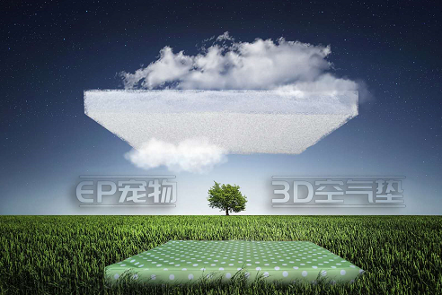 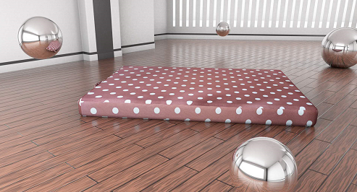 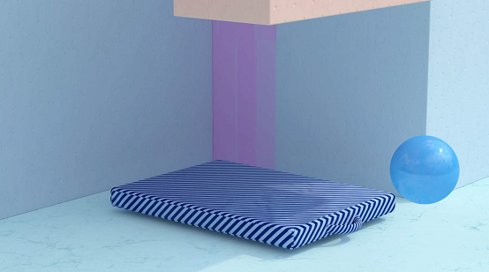

编码 | 图片 | 品名 | 规格 | 颜色 | 门店批发价 | 订货数量 | 合计 | 建议零售价 | 描述
EP-3D-01 | 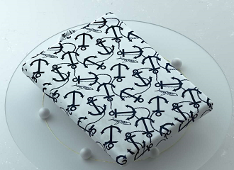 | 3D宠物垫 | S:55*45*5CM | 船锚 | 80 |  | 0 | 138 | 内芯：1.3D释压纤维材料 可以水洗 速干 宠物弄脏垫子 可以用清水冲洗后 吹干 随即可以使用 非常方便 2.3D释压材料 有效缓解中老年犬猫的骨骼压力 释放在睡眠中压力 缓解骨骼疼痛感 3.透气不易发霉 不变形 4 SGS检测：防螨 无异味 无甲醛 无10项重金属
EP-3D-02 |  |  | S:55*45*5CM | 绿色水玉 | 80 |  | 0 | 138
EP-4D-03 |  |  | S:55*45*5CM | 棕色水玉 | 80 |  | 0 | 138
EP-4D-04 |  |  | S:55*45*5CM | 蓝色斜纹 | 80 |  | 0 | 138
EP-4D-05 |  | 3D宠物垫 | L:90*60*5CM | 蓝色水玉 | 115 |  | 0 | 188
EP-4D-06 |  |  | L:90*60*5CM | 棕色水玉 | 115 |  | 0 | 188
EP-4D-07 |  |  | L:90*60*5CM | 蓝色斜纹 | 115 |  | 0 | 188
合计 |  |  |  |  |  |  | 0

